세팅
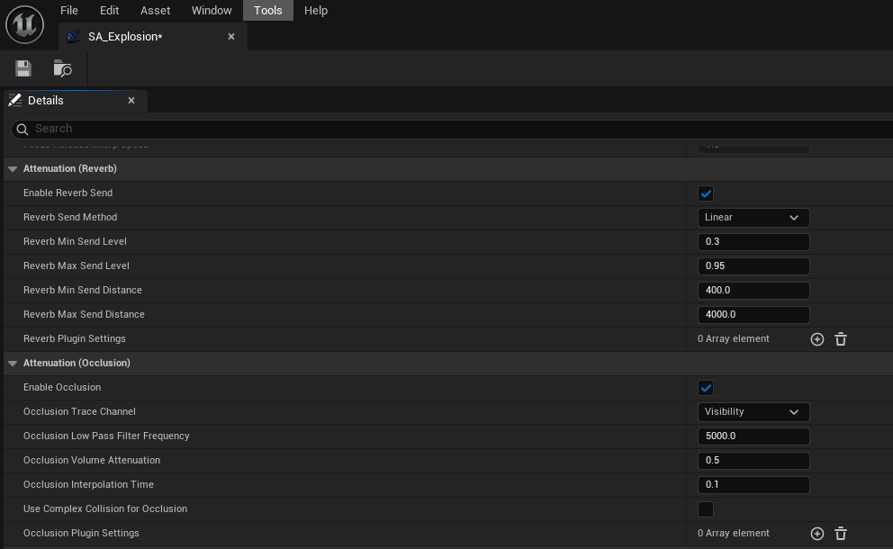
리슨 위치 카메라에서 플레이어로 이동 | 항목 | 내용
 | MaxCount | Sound Concurrency에서 설정하는 사운드의 최대 중복 재생 횟수
 | Looping | Sound Cue에서 노드를 추가해서 반복재생 설정
 | Multicast | o : 나와 다른플레이어 모두 들을수 있는 사운드
 |  | x : 나 혼자만 듣는 사운드
 | Attenuation | Attenuation적용 여부 (Inner와 Falloff 수치로 거리에 대한 소리 감쇠 적용)

사망시 리슨 위치 카메라로 원복
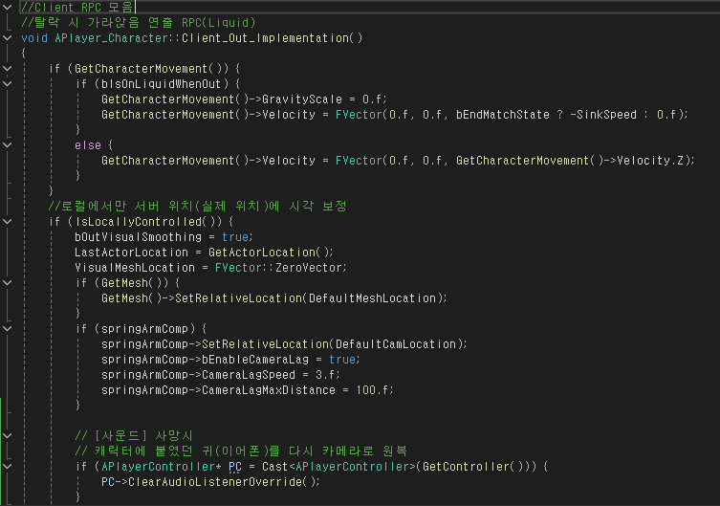

폭발 사운드에 적용 할 Attanuation 중 Occlusion 설정(벽 등에 막혔을 시 소리가 감쇠하는 효과)

Level_BGM
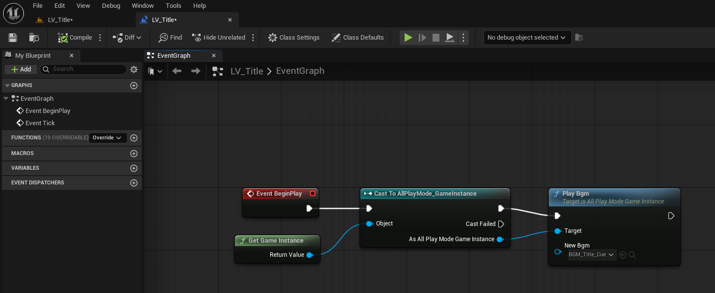
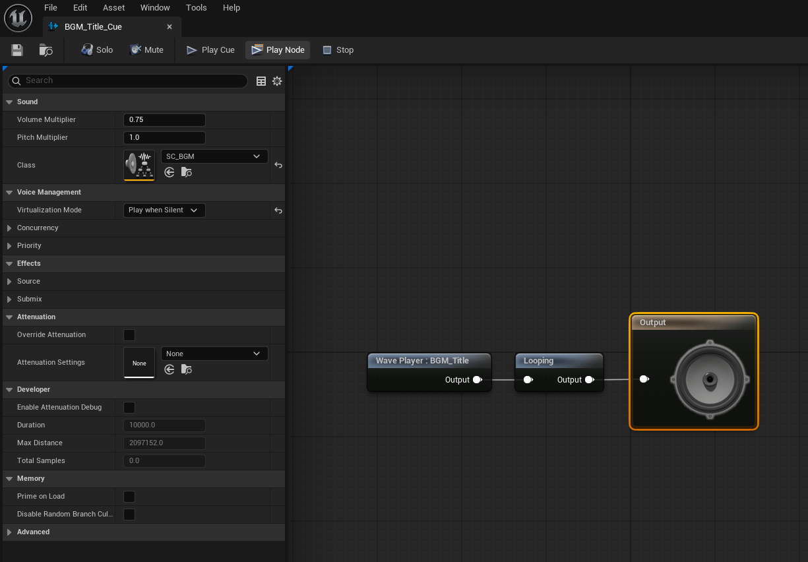
번호 | 이름 | Sound Cue Name | Sound Class | 재생방법 | MaxCount | Looping | Multicast | Attenuation | PlayTime | Origin File Name | 비고
1 | LV_Title | BGM_Test_Cue | SC_BGM | BluePrint |  | o | x | x | 39.7 | zec53-upbeat-happy-folk-whistle-mallet-loop-1-40-sec-481069 | 타이틀 화면
2 | LV_Ready | BGM_Ready_Cue | SC_BGM | BluePrint |  | o | x | x | 50.6 | sergequadrado-smooth-loop-251873 | 로딩 화면
3 | LV_Match_Volcano | BGM_Play_Cue | SC_BGM | BluePrint |  | o | x | x | 149.4 | ikoliks_aj-background-music-advertising-346426 | 인플레이
4 | LV_Result | BGM_Result_Cue | SC_BGM | BluePrint |  | x | x | x | 7.36 | openmindaudio-comedy-stinger-playful-short-punch-cue-469095 | 결과창

//Sound Cue 에서 VirtualizationMode는 Play when Silent로 변경

// AllPlayMode_GameInstance 헤더와 CPP에 코드 작성 후 레벨블루프린트에 노드 연결

Character
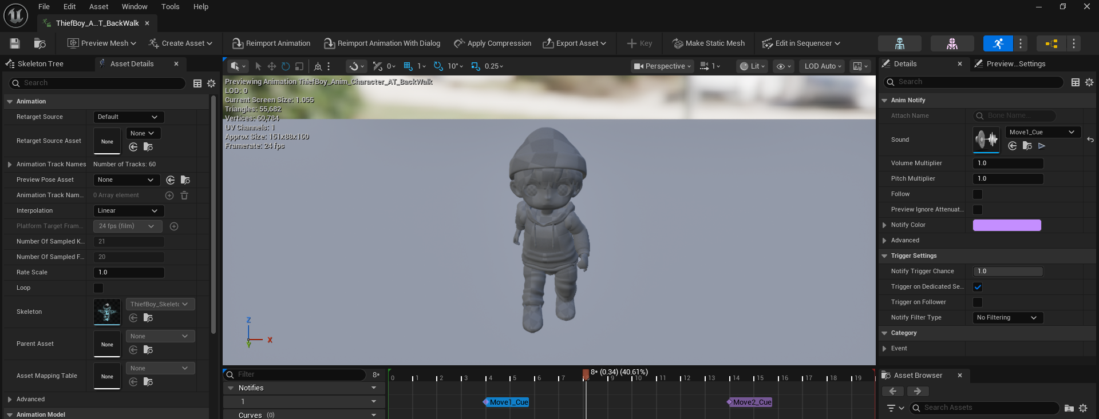
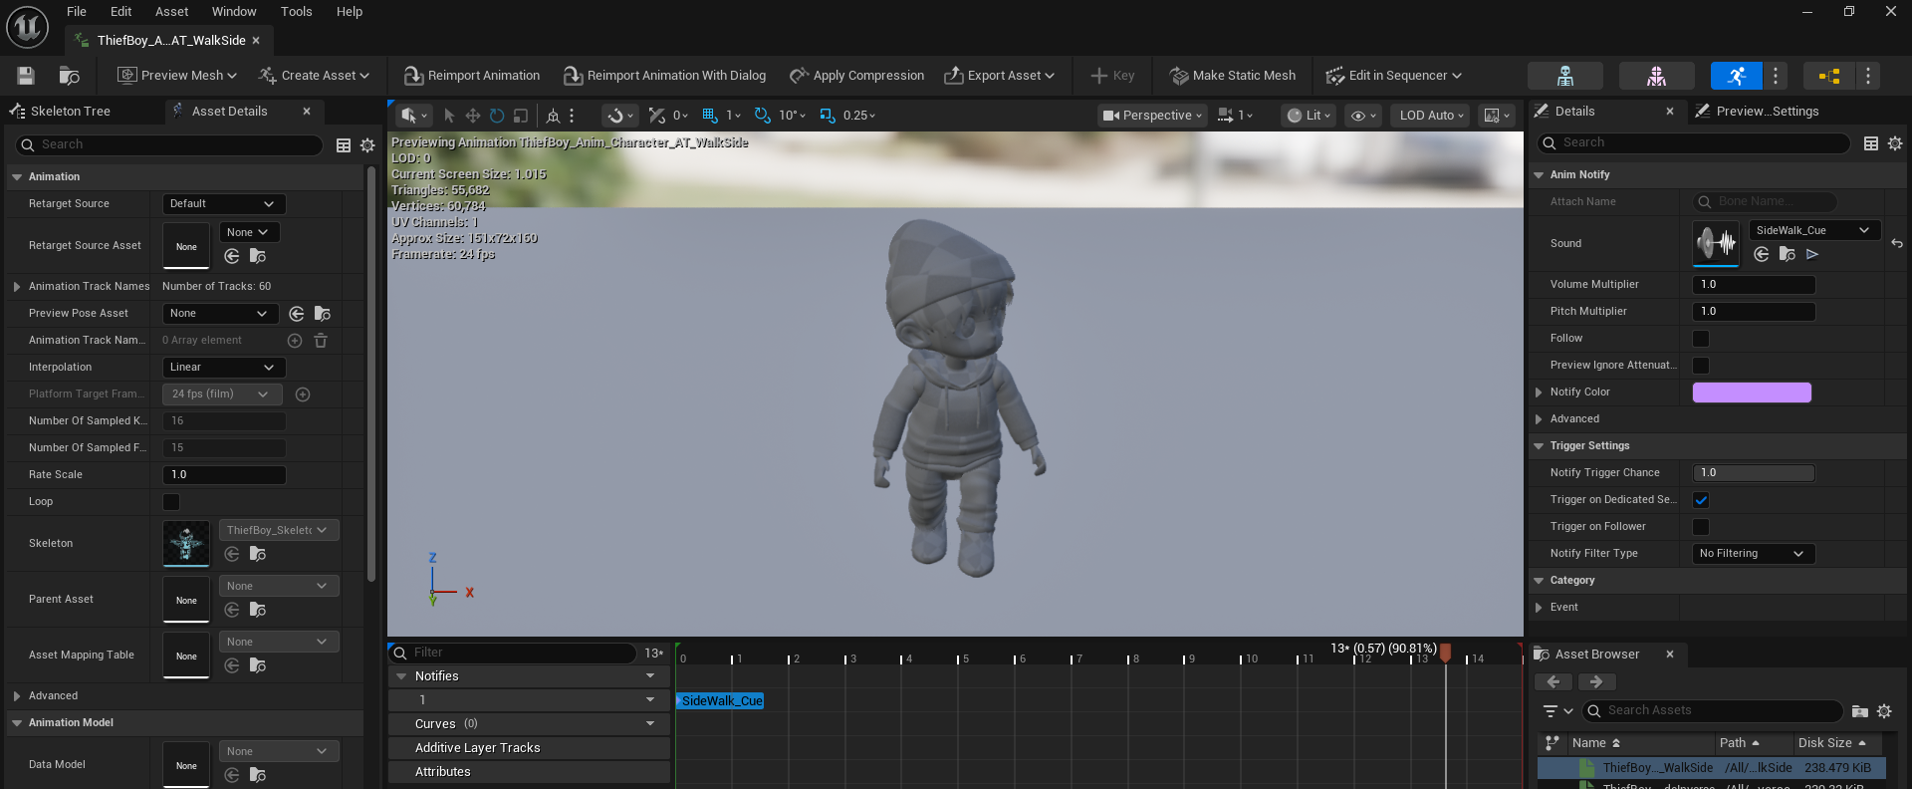
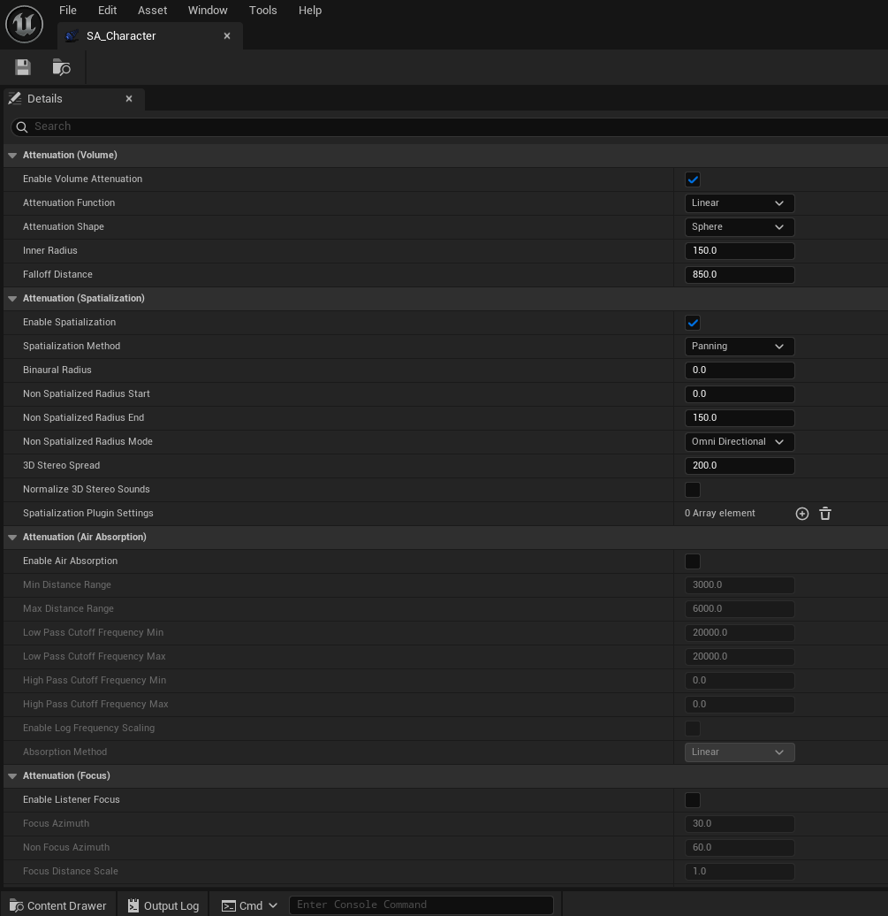
번호 | 이름 | Sound Cue Name | Sound Class | 재생방법 | MaxCount | Looping | Multicast | Attenuation | PlayTime | Origin File Name | 비고
1 | Anim_Walk AnimBackWalk | Move1_Cue | SC_Character | WalkAnimation-AddNotify-PlaySound(4frame) BackWalkAnimation-AddNotify-PlaySound(4frame) | - | x | ㅇ(Anim) | o | - | data_pion-st2-footstep-sfx-323055 | 왼발
2 | Anim_Walk AnimBackWalk | Move2_Cue | SC_Character | WalkAnimation-AddNotify-PlaySound(14frame) BackWalkAnimation-AddNotify-PlaySound(14frame) | - | x | ㅇ(Anim) | o | - | data_pion-st3-footstep-sfx-323056 | 오른발
3 | Anim_SideWalk Anim_SideWalkInverse | SideWalk_Cue | SC_Character | SideWalkAnimation-AddNotify-PlaySound(0frame) SideWalkInverseAnimation-AddNotify-PlaySound(0frame) | - | x | ㅇ(Anim) | o | - | SideWalk | 좌우 이동 모션
4 | BP_PlayerCharacter | Jump_Cue | SC_Character | APlayer_Character::Player_Jump함수 내 코드 작성 | - | x | ㅇ(Code) | o | - | bestuploadsever67aryan-jump-sound-531048 | 점프
5 | Anim_Dodge | Dodge_Cue | SC_Character | DodgeAnimation-AddNotify-PlaySound(0frame) | - | x | ㅇ(Anim) | o | - | freesound_community-canvas-tent-2-93925 | 닷지
6 | Anim_Hitted | Hitted_Cue | SC_Character |  | - | x | ㅇ(Anim) | o | -
 | Anim_BigHitted | BigHitted_Cue | SC_Character |  | - | x | ㅇ(Anim) | o | -

 | // Attenuation = SA_Character // Inner Radius=100, FallOffDistance=900

Item
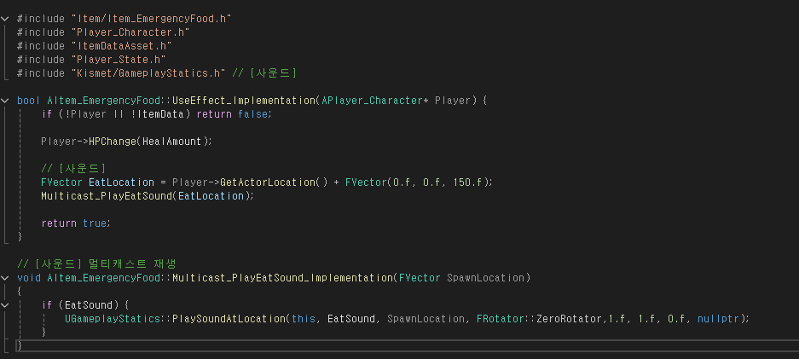
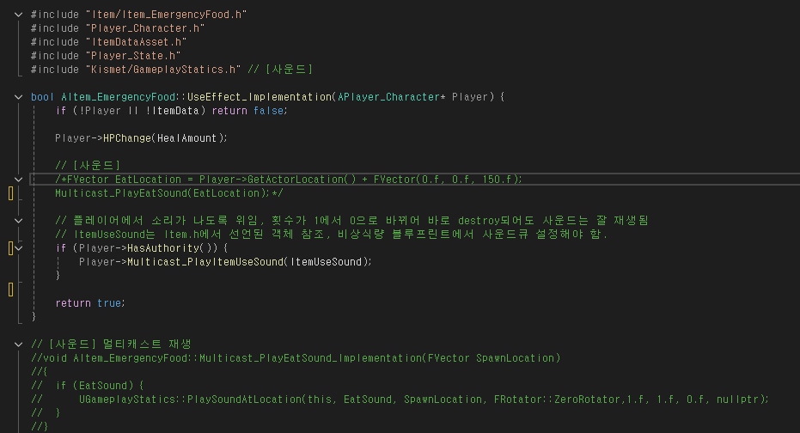
번호 | 이름 | Sound Cue Name | Sound Class | 재생방법 | MaxCount | Looping | Multicast | Attenuation | PlayTime | Origin File Name | 비고
 | Item | Item_Pickup_Cue | SC_Character | AItem::AItem() 생성자에서 설정한 사운드를 AItem::ApplyEquipState() 함수 내에서 재생 | - | x | x | x | 0.5 | freesound_community-item-pickup-37089 | 아이템 픽업시
1 | Item_EmergencyFood | Food_Cue | SC_Item | AItem_EmergencyFood::UseEffect_Implementation 함수 내 코드 | 1 | x | ㅇ(Code) | o | 1.1 | Food | 비상식량 사용 시 음식 먹는 소리
2 | 로또 | 띠리링 |  |  |  |  |  |  |  |  | 로또 사용시
3 | 등급 무기 상자 | 띠링
4 | 긴급탈출장치 | 슝~
5 | 방패 착용 | 촥~
6 | 투명망토 사용 | bgm 줄이기?
7 | 신속신발 | 수웅~
8 | 설치기능 아이템 (가짜동전,지뢰,포탑) | 턱

 | 기존 | 아이템에서 소리 재생 |  |  |  |  |  | 변경 | 실행함수 플레이어로 이관

